num_charts
Count (%) and Event rate
Column | Bin | Count (%) | Event rate
Attribute2 | (-inf, 8.50) | 0.094 | 0.106383
 | [8.50, 11.50) | 0.086 | 0.197674
 | [11.50, 15.50) | 0.251 | 0.247012
 | [15.50, 34.50) | 0.399 | 0.323308
 | [34.50, 43.50) | 0.1 | 0.42
 | [43.50, inf) | 0.07 | 0.571429

Count (%) and Event rate

Column | Bin | Count (%) | Event rate
Attribute5 | (-inf, 954.50) | 0.107 | 0.327103
 | [954.50, 1373.00) | 0.146 | 0.308219
 | [1373.00, 3446.50) | 0.427 | 0.24356
 | [3446.50, 3913.50) | 0.06 | 0.083333
 | [3913.50, 7839.50) | 0.185 | 0.378378
 | [7839.50, inf) | 0.075 | 0.546667

Count (%) and Event rate

Column | Bin | Count (%) | Event rate
Attribute8 | (-inf, 1.50) | 0.136 | 0.25
 | [1.50, 2.50) | 0.231 | 0.268398
 | [2.50, 3.50) | 0.157 | 0.286624
 | [3.50, inf) | 0.476 | 0.334034

Count (%) and Event rate
Column | Bin | Count (%) | Event rate
Attribute13 | (-inf, 25.50) | 0.19 | 0.421053
 | [25.50, 34.50) | 0.358 | 0.312849
 | [34.50, 36.50) | 0.079 | 0.151899
 | [36.50, 38.50) | 0.053 | 0.226415
 | [38.50, 52.50) | 0.224 | 0.245536
 | [52.50, inf) | 0.096 | 0.302083

cat_charts
Column | Bin | count(%) | event_rate | count | event_count | non_event_count
Attribute1 | A11 | 0.274 | 0.4500 | 274 | 135 | 139
Attribute1 | A12 | 0.269 | 0.3500 | 269 | 105 | 164
Attribute1 | A13 | 0.063 | 0.0467 | 63 | 14 | 49
Attribute1 | A14 | 0.394 | 0.1533 | 394 | 46 | 348
 |  |  |  | 1000 | 300 | 700

count(%) and event_rate

Column | Bin | count(%) | event_rate | count | event_count | non_event_count
Attribute3 | A30 | 0.04 | 0.0833 | 40 | 25 | 15
Attribute3 | A31 | 0.049 | 0.0933 | 49 | 28 | 21
Attribute3 | A32 | 0.53 | 0.5633 | 530 | 169 | 361
Attribute3 | A33 | 0.088 | 0.0933 | 88 | 28 | 60
Attribute3 | A34 | 0.293 | 0.1667 | 293 | 50 | 243
 |  |  |  | 1000 | 300 | 700

count(%) and event_rate
Column | Bin | count(%) | event_rate | count | event_count | non_event_count
Attribute4 | A40 | 0.234 | 0.2967 | 234 | 89 | 145
Attribute4 | A41 | 0.103 | 0.0567 | 103 | 17 | 86
Attribute4 | A410 | 0.012 | 0.0167 | 12 | 5 | 7
Attribute4 | A42 | 0.181 | 0.1933 | 181 | 58 | 123
Attribute4 | A43 | 0.28 | 0.2067 | 280 | 62 | 218
Attribute4 | A44 | 0.012 | 0.0133 | 12 | 4 | 8
Attribute4 | A45 | 0.022 | 0.0267 | 22 | 8 | 14
Attribute4 | A46 | 0.05 | 0.0733 | 50 | 22 | 28
Attribute4 | A48 | 0.009 | 0.0033 | 9 | 1 | 8
Attribute4 | A49 | 0.097 | 0.1133 | 97 | 34 | 63
 |  |  |  | 1000 | 300 | 700

count(%) and event_rate
Column | Bin | count(%) | event_rate | count | event_count | non_event_count
Attribute6 | A61 | 0.603 | 0.7233 | 603 | 217 | 386
Attribute6 | A62 | 0.103 | 0.1133 | 103 | 34 | 69
Attribute6 | A63 | 0.063 | 0.0367 | 63 | 11 | 52
Attribute6 | A64 | 0.048 | 0.0200 | 48 | 6 | 42
Attribute6 | A65 | 0.183 | 0.1067 | 183 | 32 | 151
 |  |  |  | 1000 | 300 | 700

count(%) and event_rate

Column | Bin | count(%) | event_rate | count | event_count | non_event_count
Attribute7 | A71 | 0.062 | 0.0767 | 62 | 23 | 39
Attribute7 | A72 | 0.172 | 0.2333 | 172 | 70 | 102
Attribute7 | A73 | 0.339 | 0.3467 | 339 | 104 | 235
Attribute7 | A74 | 0.174 | 0.1300 | 174 | 39 | 135
Attribute7 | A75 | 0.253 | 0.2133 | 253 | 64 | 189
 |  |  |  | 1000 | 300 | 700

Column | Bin | count(%) | event_rate | count | event_count | non_event_count
Attribute9 | A91 | 0.05 | 0.0667 | 50 | 20 | 30
Attribute9 | A92 | 0.31 | 0.3633 | 310 | 109 | 201
Attribute9 | A93 | 0.548 | 0.4867 | 548 | 146 | 402
Attribute9 | A94 | 0.092 | 0.0833 | 92 | 25 | 67
 |  |  |  | 1000 | 300 | 700

Column | Bin | count(%) | event_rate | count | event_count | non_event_count
Attribute10 | A101 | 0.907 | 0.9067 | 907 | 272 | 635
Attribute10 | A102 | 0.041 | 0.0600 | 41 | 18 | 23
Attribute10 | A103 | 0.052 | 0.0333 | 52 | 10 | 42
 |  |  |  | 1000 | 300 | 700

Column | Bin | count(%) | event_rate | count | event_count | non_event_count
Attribute12 | A121 | 0.282 | 0.2000 | 282 | 60 | 222
Attribute12 | A122 | 0.232 | 0.2367 | 232 | 71 | 161
Attribute12 | A123 | 0.332 | 0.3400 | 332 | 102 | 230
Attribute12 | A124 | 0.154 | 0.2233 | 154 | 67 | 87
 |  |  |  | 1000 | 300 | 700

Column | Bin | count(%) | event_rate | count | event_count | non_event_count
Attribute14 | A141 | 0.139 | 0.1900 | 139 | 57 | 82
Attribute14 | A142 | 0.047 | 0.0633 | 47 | 19 | 28
Attribute14 | A143 | 0.814 | 0.7467 | 814 | 224 | 590
 |  |  |  | 1000 | 300 | 700

Column | Bin | count(%) | event_rate | count | event_count | non_event_count
Attribute15 | A151 | 0.179 | 0.2333 | 179 | 70 | 109
Attribute15 | A152 | 0.713 | 0.6200 | 713 | 186 | 527
Attribute15 | A153 | 0.108 | 0.1467 | 108 | 44 | 64
 |  |  |  | 1000 | 300 | 700

Column | Bin | count(%) | event_rate | count | event_count | non_event_count
Attribute20 | A201 | 0.963 | 0.9867 | 963 | 296 | 667
Attribute20 | A202 | 0.037 | 0.0133 | 37 | 4 | 33
 |  |  |  | 1000 | 300 | 700

Model
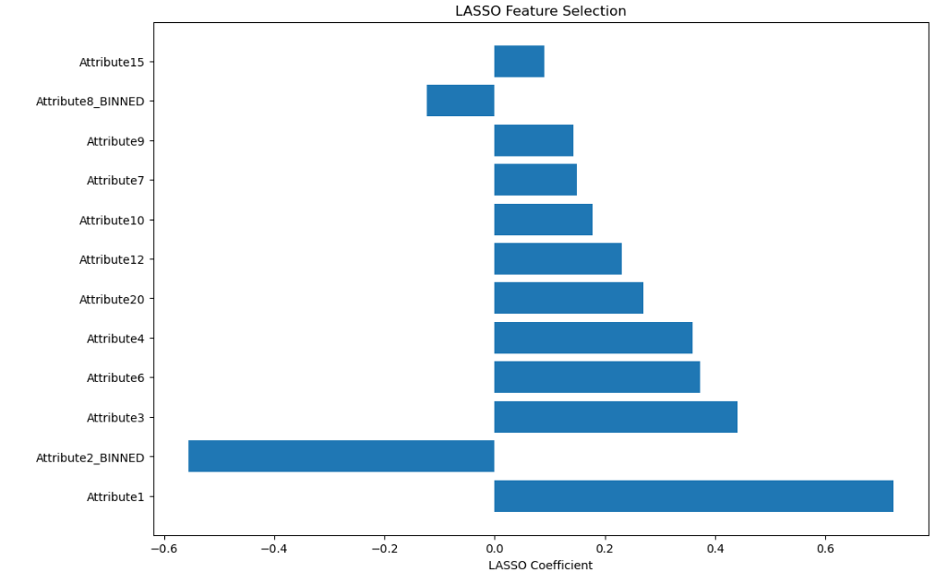
EDA Fetures | Type
class | Target
Attribute1 | Categorical
Attribute2 | Numerical
Attribute3 | Categorical
Attribute4 | Categorical
Attribute6 | Categorical
Attribute7 | Categorical
Attribute8 | Numerical
Attribute9 | Categorical
Attribute10 | Categorical
Attribute12 | Categorical
Attribute15 | Categorical
Attribute20 | Categorical

 | Model | Class | Accuracy | Precision | Recall | F1 score
 | LR | 0 | 0.86 | 0.87 | 0.97 | 0.92
 |  | 1 |  | 0.63 | 0.23 | 0.34
 | Random Forest | 0 | 0.99 | 0.99 | 1.00 | 0.99
 |  | 1 |  | 0.99 | 0.92 | 0.96
 | ANN | 0 | 0.95 | 0.95 | 0.99 | 0.97
 |  | 0 |  | 0.96 | 0.69 | 0.80

